Sheet1
F06线负一层库房改造及配套零星工程项目
序号 | 项目名称 | 单位 | 暂估工程量 | 暂估工程量 | 位置 | 备注
1 | 混凝土道路路面拆除 | M3 | 37.698 | 10.3（长）*12.2（宽）*0.3（高） | 区域1 | 现有地坪标高调整拆除（混凝土厚度测算300mm厚）
2 | 新增装卸平台区土方(挖方) | M3 | 53.8 | 12（长）*8.9（宽）*0.5（高） | 区域2 | 标高现场确定
3 | 混凝土道路路面拆除 | M3 | 34.65 | 15（长）*7.7（宽）*0.3（高） |  | 现有地坪维修（混凝土厚度测算300mm厚）
4 | 新增道路扩展区土方(挖方) | M3 | 120 | （9.5+7.9+6.6）/3（宽）*15（长）*1（高） | 区域3
5 | 新增道路扩展区土方(挖方) | M3 | 105 | 7（宽）*10（长）*1.5（高） | 区域4 | 考虑路基宽度各1米
6 | 新增道路扩展区土方(填方) | M3 | 480 | 8（宽）*40（长）*1.5（高） | 区域4 | 分层压实，压实系数0.93。考虑路基宽度各1.5米。场内转运。
7 | 混凝土道路 | M2 | 539.63 | 10.3（长）*12.2（宽）/2+（9.5+7.9+6.6）/3（宽）*15（长+12（长）*8.9（宽）+5（宽）*50（长） |  | 做法1范围：区域1、区域2、区域4、区域5、区域6
8 | 混凝土道路（维修） | M2 | 178.33 | 15（长）*7.7（宽）+10.3（长）*12.2（宽）/2 |  | 做法2范围（无基层）：区域3
 | 电动卷帘门 | M2 | 20
11 | 道路切缝 | m | 150
12 | 仓库改造 | 项 | 1 |  |  | 隔墙拆除、大门扩宽及防护栏及截水沟暂估
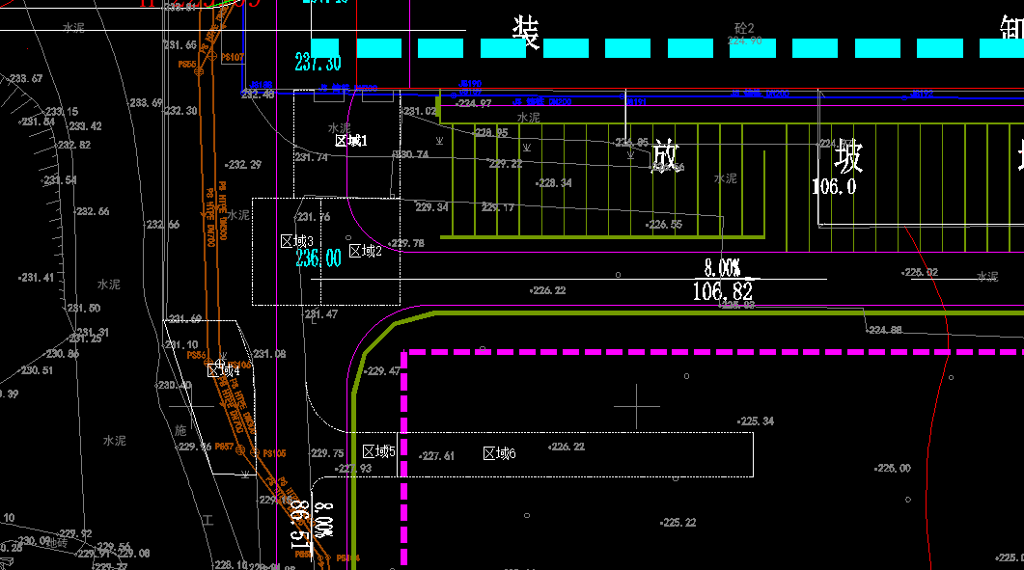
做法1：基层碾压，250mm厚6%水泥稳定层，220mm厚C35混凝土；做法2：50mm厚碎石找平碾压，220mm厚C35混凝土；路面切缝间距小于6米，深度60mm。装卸地坪、道路标高现场确定。

 |  |  |  |  |  | 602.46 | 602.46

